LISEZ MOI
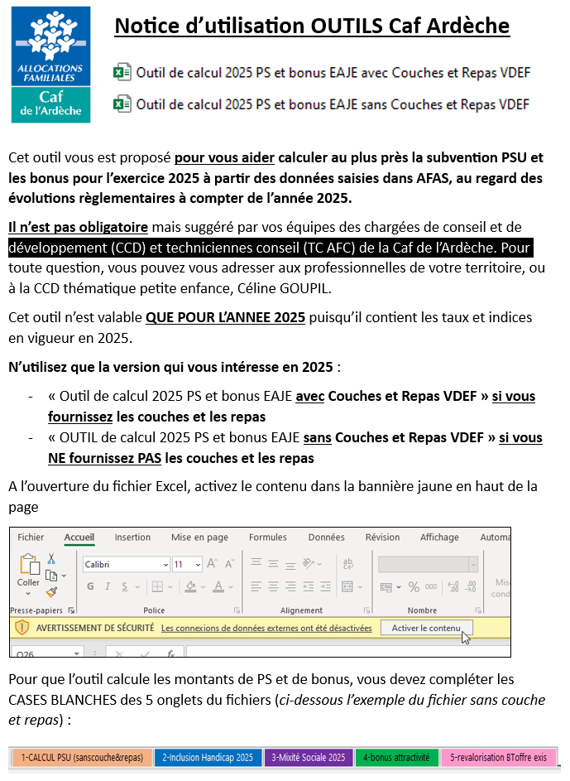
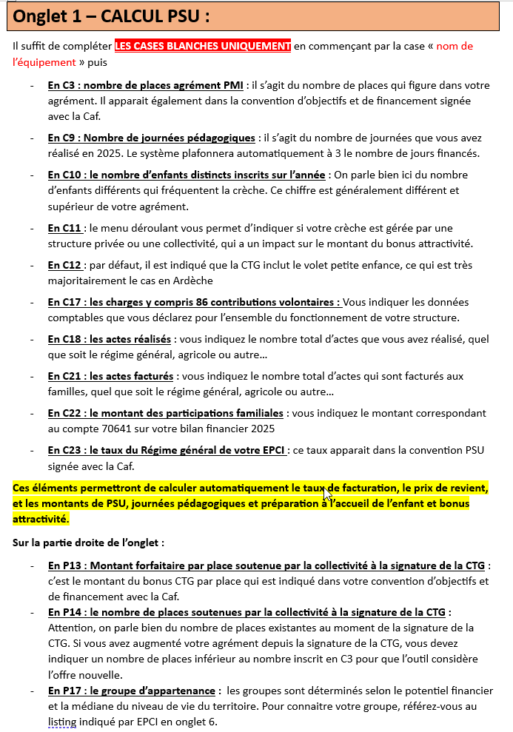
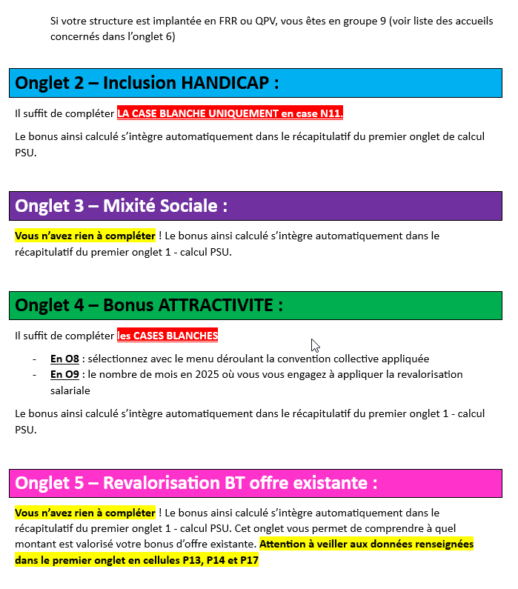
page 1 | page 2 | page 3

2-Inclusion Handicap 2025

 |  |  |  |  |  |  |  |  |  |  |  |  | version : décembre 2018 (MAJ le 20/12/2024)
 | BONUS "INCLUSION HANDICAP" |  |  |  |  |  |  |  |  |  |  |  | OK avec le barème cnaf MAJ JANVIER 2025
 |  |  |  |  |  |  |  |  |  |  |  |  | Seules les cases en blanc sont à saisir.
 | SIMULATION |  |  |  |  |  |  |  |  | Année : | 2025 |  | Les calculs se font automatiquement.
 |  |  |  |  |  |  |  |  |  | Montant total bonus Eaje | 0.00 € |  | Attention :
 |  |  |  |  |  |  |  |  |  |  |  |  | Ne modifier aucune formule de calcul.
 |  |  |  |  |  |  |  |  |  |  |  |  | Ne supprimer aucune formule de calcul.
EAJE | financé par la Psu |  |  |  |  |  |  |  |  |  |  |  | N'appuyer pas sur la touche "Supprimer" en dehors des cases blanches.
 |  |  |  |  |  |  |  |  |  | Au cours de l'année | 2025
 | Nombre total d'enfants inscrits |  |  |  |  |  |  |  |  |  | 0
 | dont nombre enfants porteurs de handicap inscrits |  |  |  |  |  |  |  |  |  | 0
 | Nombre de places figurant dans l'agrément Pmi |  |  |  |  |  |  |  |  |  | 23
 | (Retenir le nombre maximum de places de l'année
 | en cas d'augmentation ou diminution de l'agrément)
 |  |  |  |  |  |  |  |  |  | Au 31/12/ | 2025
 | Total dépenses de la structure |  |  |  |  |  |  |  |  |  | 0 €
 | y compris contributions volontaires (compte 86)

Etape 1 | Détermination du pourcentage d'enfants porteurs de handicap à retenir dans le calcul

 | nb enfants Aeeh inscrits |  |  | = | 0 |  |  | = |  |  | 0.00%
 | nb total enfants inscrits |  |  |  | 0

Etape 2 | Détermination du coût par place à retenir dans le calcul

 | Coût par place et par an de l'Eaje
 | Total dépenses de la structure |  |  |  |  | = | 0 € |  |  | = | 0 €
 | Nombre de places figurant dans l'agrément Pmi |  |  |  |  |  | 23

 | Coût par place et par an plafonné
 | % enfants porteurs de handicap |  |  |  |  | Plafonds
 | grille nationale |  |  |  | retenu | grille nationale |  |  |  |  |  | retenu
 | >= 7,5% |  |  |  | 0.00% | 22,030 € |  |  |  |  |  | 0 €
 | >= 5% et < 7,5% |  |  |  |  | = 8812€ + (% enfants Aeeh x 176236€)
 | < 5% |  |  |  |  | 17,624 €
 | Pour la fourchette d’enfants Aeeh compris entre 5 % et 7,5%, l’équation retenue conduit à un montant plafond du coût par place compris entre 17624€ et 22030€
 | Coût par place et par an retenu |  |  |  |  |  |  |  |  |  | 0 €

Etape 3 | Détermination du taux de financement à retenir dans le calcul

 | % enfants porteurs de handicap |  |  |  |  | Taux de fnancement
 | grille nationale |  |  |  | retenu | grille nationale |  |  |  |  | retenu
 | >= 7,5% |  |  |  | 0.00% | 45% |  |  |  |  | 0%
 | >= 5% et < 7,5% |  |  |  |  | 30%
 | < 5% |  |  |  |  | 15%

 | Taux de financement retenu |  |  |  |  |  |  |  |  |  | 0%

Etape 4 | Montant bonus par place à retenir

 | Plafond montant bonus |  |  |  |  |  |  |  |  |  | 1,432 €

 | nb enfants Aeeh inscrits | x | taux financement retenu |  |  |  |  | x | Coût par place et par an retenu |  |  | =
 | nb total enfants inscrits

 | 0 | x | 0% |  |  |  |  | x | 0 € |  |  | =
 | 0

 | Montant bonus par place retenu |  |  |  |  |  |  |  |  |  | 0.00 €
 | Montant bonus par place retenu plafonné |  |  |  |  |  |  |  |  |  | 0.00 €

Etape 5 | Montant total bonus Eaje pour |  |  | 2025

 | Montant bonus par place retenu |  |  |  |  |  |  |  |  |  | 0.00 €
 | Nombre de places figurant dans l'agrément Pmi |  |  |  |  |  |  |  |  | x | 23
 | Montant total bonus Eaje pour |  |  |  | 2025 |  |  |  |  | = | 0.00 €

5-revalorisation BToffre exis
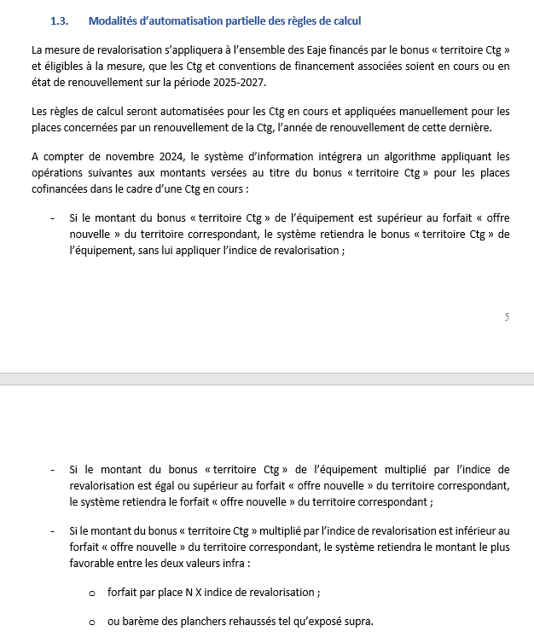
 |  |  |  |  | extrait :
Revalorisation BT OFFRE EXISTANTE
IT_2024_0064 du 28/03/2024
SIMULATION |  |  | Année : | 2025
 |  |  | Total revalorisation BT offre existante/Place | - €
 |  | barème 2025
 |  | BT plancher jusqu'à 2024 | BT plancher  2025 | BT plafond offre nouvelle
GROUPE | 1 | 400 | 500 | 2600
GROUPE | 2 | 750 | 850 | 2650
GROUPE | 3 | 800 | 950 | 2700
GROUPE | 4 | 900 | 1100 | 2750
GROUPE | 5 | 950 | 1200 | 2800
GROUPE | 6 | 1100 | 1450 | 2900
GROUPE | 7 | 1150 | 1600 | 3000
GROUPE | 8 | 1400 | 2000 | 3300
GROUPE | 9 | 1700 | 3000 | 3600
 |  |  | 2025
Indice de revalorisation |  |  | 1.1

Montant Forfaitaire par place soutenue par la collectivité à la signature de la convention |  |  |  |  | - €
Groupe d'appartenance |  |  |  |  | 0
BT plancher 2025 
Montant forfaitaire par place soutenue par la collectivité revalorisée  |  |  |  |  | - €
BT plafond offre nouvelle 
Montant forfaitaire par place retenu offre existante |  |  |  |  | - €
augmentation du bonus par place |  |  |  |  | - €
augmentation totale |  |  |  |  | - €

 |  | 1er cas : si bt ctg>plafond alors bt ctg sans revalorisation
 |  | 2ième cas : si bt ctg<=plancher  alors bt ctg plancher 
 |  | 3ième cas : si bt ctg revalorisé <offre nouvelle alors le plus favorable entre revalorisation  et plancher 

